概要図
詳細設計書 | 画面名称 | B0801_資産情報画面 | システムID |  |  |  | 改訂日 | 2020-10-02
 | 機能名称 |  | システム名称 |  |  |  | 改訂者 | 沙慶

ユーザー
 |  |  |  | 機能概要
B0002_会社新規登録画面
参照
 |  |  |  | （１）会社新規登録処理
 |  |  |  |  | エラーの場合、エラーメッセージを出力する。
 |  |  |  |  | 新規登録成功の場合、B0002_会社新規登録確認画面に遷移する。

参照
会社
 |  |  |  | （２）会社選択処理
 |  |  |  |  |  | 会社選択ポッポアッポ画面に遷移する。

 |  |  |  | （３）戻るボタン押下処理
 |  |  |  |  |  | B0003_会社管理画面に遷移する。

B0001_会社ログイン画面
会社選択ポッポアッポ画面
B0002_会社新規登録確認画面

B0003_会社管理画面

画面イメージ
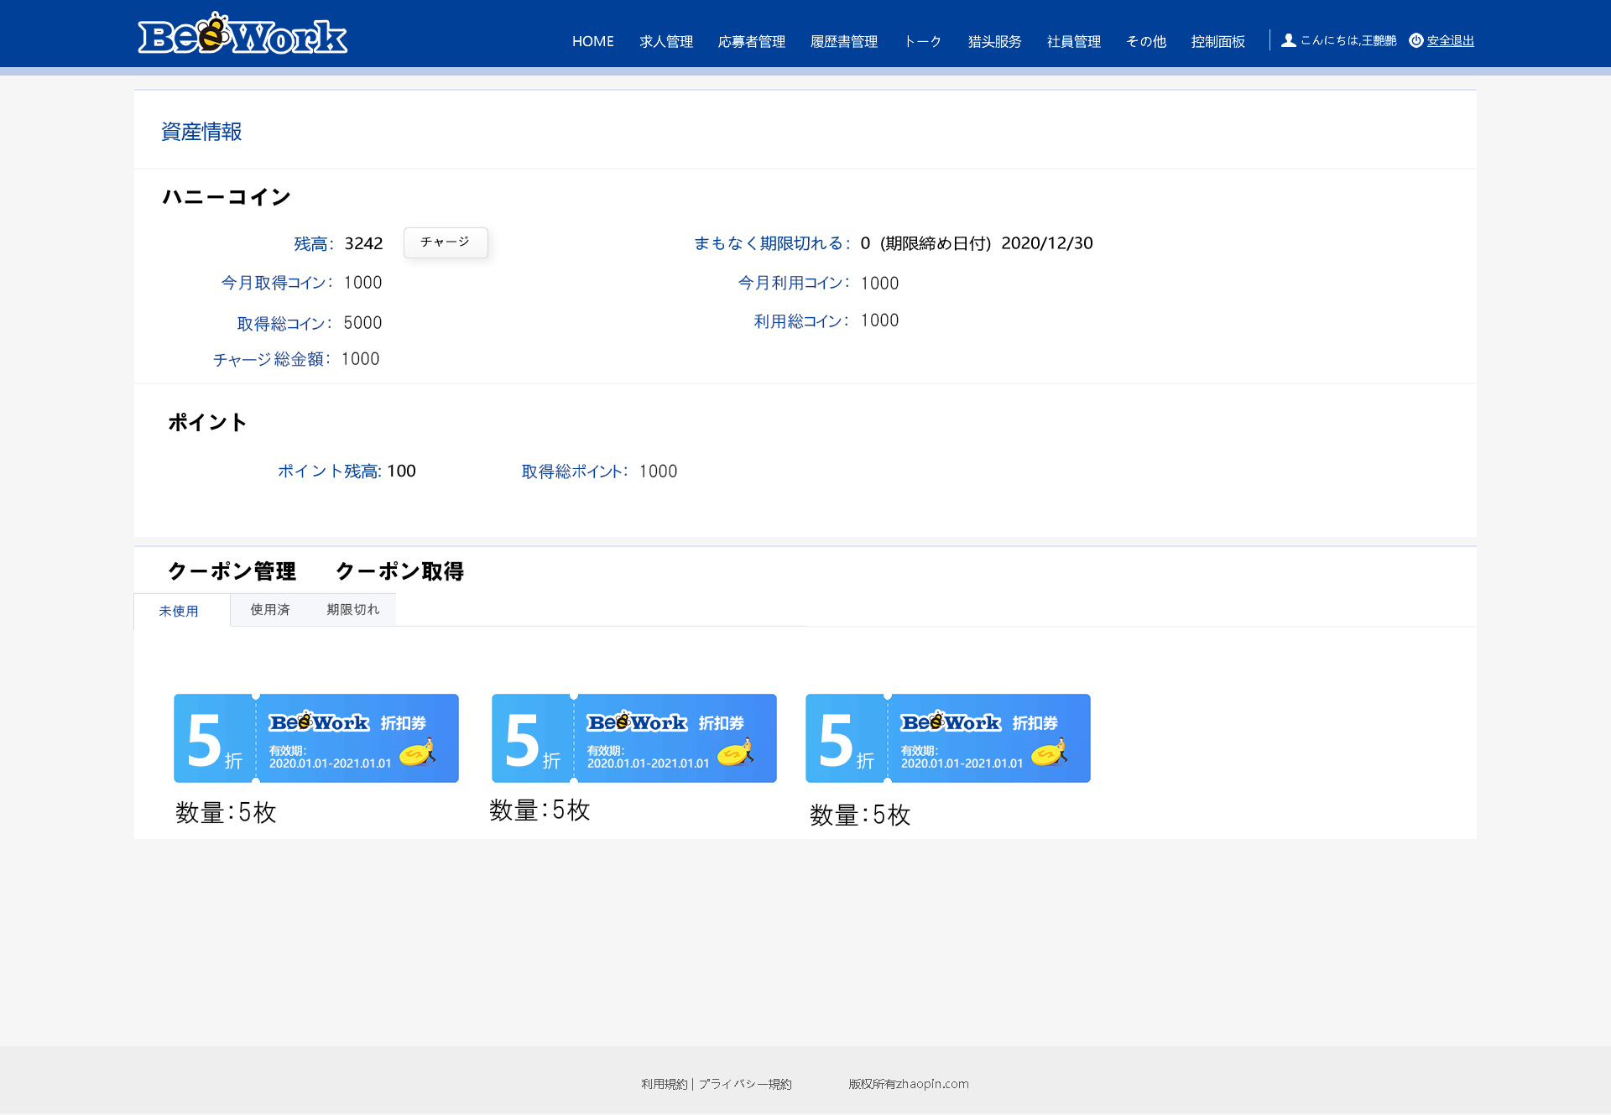
詳細設計書 | 画面名称 | B0801_資産情報画面 | システムID | 改訂日 | 2020-10-02
 | 機能名称 |  | システム名称 | 改訂者 | 沙慶

画面イメージ

